Límites
Lo primero: ¿Qué es una función?
Consideremos un par de conjuntos X e Y. Decimos que una función de X a Y es una relación tal que:
1. $dom f=X$
2. Para cada elemento $x∈X$ hay un elemento único de $y∈Y$ con $\left(x, y\right)∈f$
Informalmente, podemos decir que una función "transforma" o "mapea" o "envía" un elemento 𝑥 a $y$, y para cada "argumento" 𝑥 hay un valor único 𝑦 que $f$ "asume" o "toma".
Por lo general, denotamos una relación o función o transformación o mapeo de X a Y como:
$$f:X→Y$$
$$f\left(x\right)=y$$
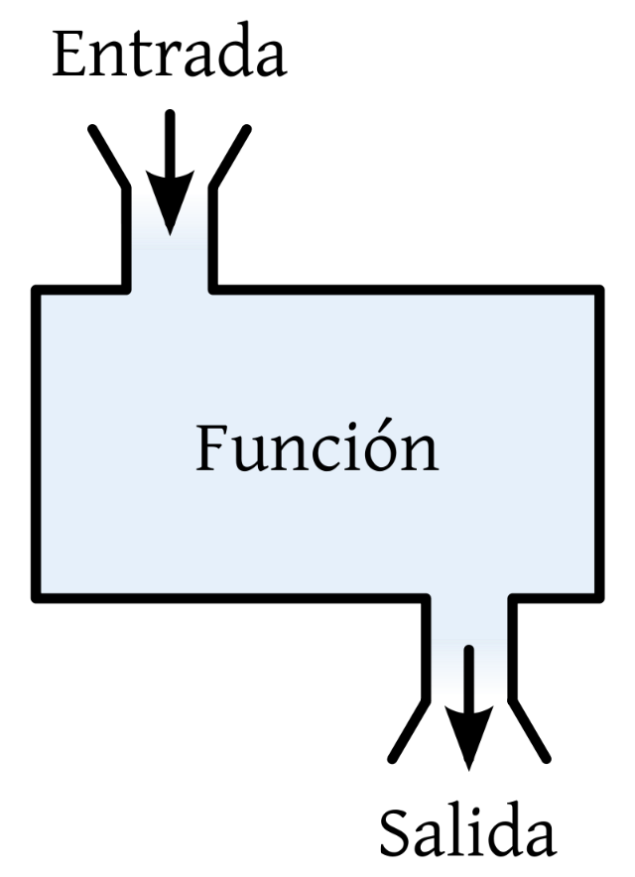

Límite: Concepto general
Dada una función $f: ℝ→ℝ$ y un punto $x_{0}$, el límite de $f$ cuando x tiende a $x_{0}$ se representa como:
$$\lim_{x→x_{0}}{f(x )}$$
El valor del límite es el valor al que se aproxima $f$ cuando x se aproxima, tiende o se acerca a $x_{0}$. Si $f(x_{0})$ está definido, el valor del límite es el valor que toma $f$ evaluada en el punto $x_{0}$.

El límite es el estudio de la tendencia de una función (o lo que le pasa a una función) a medida que su(s) variables de entrada (variables independientes) se acercan o aproximan a cierto valor.
En el estudio del límite
$$\lim_{x→3}{f(x)}$$
No interesa cuánto "devuelve" la función en $x_{0}$, lo que interesa es cuánto devuelve la función cuando X se aproxima a $x_{0}$. Usualmente nos interesa evaluar lo que le pasa a una función cuando X (la entrada) se aproxima a puntos extremos, pero no en esos puntos extremos.
En el estudio de límites, no se trata de evaluar una función. Se debe analizar primero la función que se tiene y "ver" qué le ocurre a la función en valores cercanos al límite.

Límites laterales
El límite de $f\left(x\right)$ cuando x tiende a $x_{0}$ existe si y solo sí existen los límites laterales y, además, son iguales:
$$\lim_{x→x_{0}^{−}}{f(x)}=\lim_{x→x_{0}^{+}}{f(x)}=K$$
$$\lim_{x→x_{0}}{f(x)}=K$$
Si $f(x_{0})$ está definido, el valor del límite es el valor que toma f evaluada en el punto $x_{0}$. Si$f(x_{0})$ no está definido, entonces el valor del límite es el valor al que se aproxima f cuando x se aproxima o tiende a $x_{0}$.
Pero ¿Qué son los límites laterales? Existen dos límites laterales:
El límite lateral de $f(x)$ cuando x tiende a $x_{0}$ por la derecha es:
$$\lim_{x→x_{0}^{+}}{f(x)}$$
El límite lateral de $f(x)$ cuando x tiende a $x_{0}$ por la izquierda es:
$$\lim_{x→x_{0}^{−}}{f(x)}$$

Ejemplos 1
Límite de una función constante:
$$\lim_{x→a}{c}=c$$

$$\lim_{x→6}{\frac{7}{6}=\frac{7}{6}}$$
$$\lim_{x→−2}{8=8}$$

Límite de una función lineal:
$$\lim_{x→a}{(mx+b)}=ma+b$$

$\lim_{x→4}{(2x+1)}$=2*4+1=9
$$\lim_{x→0}{(x+10)}=0+10=10$$
$$\lim_{x→1}{(12+3x)}=12+3∗1=12+3=15$$

Límite de la suma y diferencia de funciones:
$$\lim_{x→a}\left[f\left(x\right)±g\left(x\right)\right]=\lim_{x→a}{f(x)±\lim_{x→a}{g(x)}}$$

$$f\left(x\right)={3x+12}$$
$$\lim_{x→4}{(3x+12x)}=\lim_{x→4}{3x}+\lim_{x→4}{12x=3∗4+12∗4=}12+48=60$$

$$g\left(x\right)={11x+5}$$
60

$$\lim_{x→1}\left[f\left(x\right)−g(x)\right]=\lim_{x→1}{[(3x+12)}−(11x+5)]=(\lim_{x→1}{3x+12) −\underset{x→1}{(lim}{11x+5)=15−}16=−1}$$

Límite del producto de funciones:
$$\lim_{x→a}\left[f\left(x\right)∙g\left(x\right)\right]=\lim_{x→a}{f(x)∙\lim_{x→a}{g(x)}}$$

$$\lim_{x→1}{[x(2x+1)]}=\lim_{x→1}{x∗\lim_{x→1}{2x+1=1∗}}3=3$$
$$\lim_{x→2}{3x∙11=\lim_{x→2}{3x∗\lim_{x→2}{11=6∗11=66}}}$$

$$\lim_{x→2}{3x∙11=3∗2∗11=6∗11=66}$$
$$\lim_{x→1}{[x(2x+1)]}=1∗\left(2∗1+1\right)=1∗3=3$$

Límite de la n-ésima potencia de una función:
$$\lim_{x→a}{{f(x)}^{n}={\left[\lim_{x→a}{f(x)}\right]}^{n} ;n∈ℤ^{+}}$$

$$\lim_{x→1}{{(12x+5)}^{2}=}{[\lim_{x→1}{12x+5}]}^{2}={17}^{2}=289$$

$$\lim_{x→−2}{{(5x+7)}^{4}=}$$
$$\lim_{x→1}{{\left(12x+5\right)}^{2}=}{(12∗1+5)}^{2}={17}^{2}=289$$

Límite de la n-ésima raíz de una función:
$$\lim_{x→a}{\sqrt[n]{f(x)}=\sqrt[n]{\lim_{x→a}{f(x)}} ;n∈ℤ^{+}}$$

$$\lim_{x→9}{\sqrt[3]{x}=\sqrt[3]{\lim_{x→9}{x}}=\sqrt[3]{9}=}$$
$$\lim_{x→−4}{\sqrt{2x}}=\sqrt{\lim_{x→−4}{2x}}=\sqrt{−8}$$
$$\lim_{x→1}{\sqrt[2]{3x=}}$$
 | 2.0800838231 | 9 | -2

Si $a>0$ y $n$ es un número entero positivo, o si $a≤0$ y $n$ es un número entero impar, entonces:
$$\lim_{x→a}\sqrt[n]{f(x)}=\sqrt[n]{f(x)}$$
$$\lim_{x→−9}{\sqrt[3]{9x}}$$

Límite del cociente de dos funciones:
$$\lim_{x→a}{\frac{f(x)}{g(x)}=\frac{\lim_{x→a}{f(x)}}{\lim_{x→a}{g(x)}} ;\lim_{x→a}{g(x)≠0}}$$

$$\lim_{x→4}{\frac{x}{−7x+1}=\frac{\lim_{x→4}{x}}{\lim_{x→4}{−7x+1}}=\frac{4}{−27}}$$
$$\lim_{x→−4}{\sqrt[3]{\frac{x}{−7x+1}}}=\sqrt[3]{\frac{\lim_{x→−4}{x}}{\lim_{x→−4}{−7x+1}}=}\sqrt[3]{\frac{−4}{29}=}$$

 |  | -0.51667882645

Algunos ejercicios

$$\lim_{x→2}{\sqrt{\frac{x^{3}+2x+3}{x^{2}+5}=}}$$
$$\lim_{x→2}{(x^{2}+7x−5)=}$$

$$\lim_{x→4}{\frac{\sqrt{x}−2}{x−4}=}$$
$$\lim_{x→5}{\frac{x^{2}−25}{x−5}=}\frac{\left(x−5\right)∗(x+5)}{(x−5)}=\left(x+5\right)=10$$

$$\lim_{x→−2}{{(5x+7)}^{4}={\left[\lim_{x→−2}{5x+7}\right]}^{4}}={\left[5∗\left(−2\right)+7\right]}^{4}={\left[−10+7\right]}^{4}={(−3)}^{4}$$

Límite del producto de dos funciones
$\lim_{x→4}{x(2x+1)}$=$\lim_{x→4}{x∗\lim_{x→4}{2x+1}}$=4 * (2*4+1)=4 *9=36

Límite de la enésima potencia de una función

$$\lim_{x→4}{\frac{x}{−7x+1}=\frac{4}{−7∗4+1}=\frac{4}{−28+1}=\frac{4}{−27}}$$

$$\lim_{x→4}{\frac{x}{−7x+1}=\frac{\lim_{x→4}{x}}{\lim_{x→4}{−7x+1}}=\frac{4}{−7∗4+1}=\frac{4}{−28+1}=\frac{4}{−27}}$$
Si la función está definida en x, el valor del límite se obtiene al evaluar f en x.
ESTO ES SÓLO CUANDO f ESTÁ DEFINIDA EN x

$$\lim_{x→1}{\frac{x^{2}−1}{x+1}=\frac{1^{2}−1}{1+1}=\frac{0}{2}=0}$$

$$\lim_{x→1}{\frac{x^{2}−1}{x+1}=\frac{\lim_{x→1}{x^{2}−1}}{\lim_{x→1}{x+1}}=\frac{1^{2}−1}{1+1}=\frac{0}{2}=0}$$

Indeterminación

$$\lim_{x→−3}{\frac{x^{2}−9}{x+3}=\frac{\left(x−3\right)∗(x+3)}{(x+3)}}=\left(x−3\right)=−3−3=−6$$

$$\lim_{x→1/2}{\frac{1}{2x−1}}$$

Límite de la raíz n-éima de una función
$$\lim_{x→−4}{\frac{x}{−7x+1}=}\frac{−4}{−7∗\left(−4\right)+1}=\frac{−4}{29}$$

$$\sqrt[3]{\frac{−4}{29}}$$

$$\lim_{x→2}{\sqrt{\frac{x^{3}+2x+3}{x^{2}+5}}}$$

$$\lim_{x→2}{\sqrt{\frac{x^{3}+2x+3}{x^{2}+5}}}$$

$$f\left(x\right)=\left\{\begin{aligned}x^{2}, si x<2 \\ \frac{1}{x}, si x ≥2\end{aligned}\right.$$

Debemos calcular el límite en el punto donde cambia la definición de la función, entonces tenemos que calcular los límites laterales.
$$\lim_{x→2}{f(x)}$$

$$\lim_{x→2^{−}}{x^{2}=}2^{2}=4$$
$$\lim_{x→2^{+}}{\frac{1}{x}=\frac{1}{2}}$$

$$2≠4$$
$$\lim_{x→2^{−}}{x^{2}≠}\lim_{x→2^{+}}{\frac{1}{x}}$$

$$\lim_{x→2}{f(x)}$$

$$\lim_{x→1}{g(x)}$$

g$\left(x\right)=\left\{\begin{aligned}{4−x}^{2}, si x≤1 \\ {2+x}^{2} si x>1\end{aligned}\right.$

h$\left(x\right)=\left\{\begin{aligned}x+5, si x<−3 \\ \sqrt{9−x^{2}}, si −3≤x≤3 \\ 3−x, si x>3\end{aligned}\right.$

$$\lim_{x→−3}{h(x)} y \lim_{x→3}{h(x)}$$

tabla y gráfico
$$\lim_{x→5}{\frac{x^{2}−25}{x−5}=}10$$
 | Función

 | límite x | 5
f(x)

 | x por la izquierda | f(x) por izquierda | x por la derecha | f(x) por derecha
1. | 4 | 9 | 6 | 11
2. | 4.3 | 9.3 | 5.7 | 10.7
3. | 4.5 | 9.5 | 5.5 | 10.5
4. | 4.7 | 9.7 | 5.3 | 10.3
5. | 4.9 | 9.9 | 5.1 | 10.1
6. | 4.95 | 9.95 | 5.05 | 10.05
7. | 4.99 | 9.99 | 5.01 | 10.01
8. | 4.999 | 9.999 | 5.001 | 10.001
9. | 4.9999 | 9.9999 | 5.0001 | 10.0001
10. | 4.99999 | 9.9999900002 | 5.00001 | 10.00001

 | Datos para gráfico
 | x | y
 | 0 | 5
 | 0.1 | 5.1
 | 0.2 | 5.2
 | 0.3 | 5.3
 | 0.4 | 5.4
 | 0.5 | 5.5
 | 0.6 | 5.6
 | 0.7 | 5.7
 | 0.8 | 5.8
 | 0.9 | 5.9
 | 1 | 6
 | 1.1 | 6.1
 | 1.2 | 6.2
 | 1.3 | 6.3
 | 1.4 | 6.4
 | 1.5 | 6.5
 | 1.6 | 6.6
 | 1.7 | 6.7
 | 1.8 | 6.8
 | 1.9 | 6.9
 | 2 | 7
 | 2.1 | 7.1
 | 2.2 | 7.2
 | 2.3 | 7.3
 | 2.4 | 7.4
 | 2.5 | 7.5
 | 2.6 | 7.6
 | 2.7 | 7.7
 | 2.8 | 7.8
 | 2.9 | 7.9
 | 3 | 8
 | 3.1 | 8.1
 | 3.2 | 8.2
 | 3.3 | 8.3
 | 3.4 | 8.4
 | 3.5 | 8.5
 | 3.6 | 8.6
 | 3.7 | 8.7
 | 3.8 | 8.8
 | 3.9 | 8.9
 | 4 | 9
 | 4.1 | 9.1
 | 4.2 | 9.2
 | 4.3 | 9.3
 | 4.4 | 9.4
 | 4.5 | 9.5
 | 4.6 | 9.6
 | 4.7 | 9.7
 | 4.8 | 9.8
 | 4.9 | 9.9
 | 5 | #DIV/0!
 | 5.1 | 10.1
 | 5.2 | 10.2
 | 5.3 | 10.3
 | 5.4 | 10.4
 | 5.5 | 10.5
 | 5.6 | 10.6
 | 5.7 | 10.7
 | 5.8 | 10.8
 | 5.9 | 10.9
 | 6 | 11
 | 6.1 | 11.1
 | 6.2 | 11.2
 | 6.3 | 11.3
 | 6.4 | 11.4
 | 6.5 | 11.5
 | 6.6 | 11.6
 | 6.7 | 11.7
 | 6.8 | 11.8
 | 6.9 | 11.9
 | 7 | 12
 | 7.1 | 12.1
 | 7.2 | 12.2
 | 7.3 | 12.3
 | 7.4 | 12.4
 | 7.5 | 12.5
 | 7.6 | 12.6
 | 7.7 | 12.7
 | 7.8 | 12.8
 | 7.9 | 12.9
 | 8 | 13
 | 8.1 | 13.1
 | 8.2 | 13.2
 | 8.3 | 13.3
 | 8.4 | 13.4
 | 8.5 | 13.5
 | 8.6 | 13.6
 | 8.7 | 13.7
 | 8.8 | 13.8
 | 8.9 | 13.9
 | 9 | 14
 | 9.1 | 14.1
 | 9.2 | 14.2
 | 9.3 | 14.3
 | 9.4 | 14.4
 | 9.5 | 14.5
 | 9.6 | 14.6
 | 9.7 | 14.7
 | 9.8 | 14.8
 | 9.9 | 14.9
 | 10 | 15

Límites al infinito
Límites infinitos
Hasta el momento, sólo hemos visto límites en puntos finitos $x_{0}∈ℝ$ y cuando nos acercamos por izquierda y derecha a dicho punto. Sin embargo, nos podemos preguntar cuál es el límite de una función cuando $x$ crece o decrece indefinidamente, es decir, cuando $x→+∞$ y cuando $x→−∞$
$$\lim_{x→±∞}{f(x)}$$
Los límites laterales no aplican cuando $x$ tiende a infinito.

$$±∞$$
¿?

Ejemplos 2
$$\lim_{x→∞}{\frac{cx^{n}}{c}=∞ ; n>0}$$
$$\lim_{x→∞}{\frac{c}{x^{n}}=0 ; n>0}$$
$$\lim_{x→∞}{{cx}^{n}=∞ ; n≥1}$$
$$\lim_{x→∞}{\frac{c}{x^{n}}=∞ ; n<0}$$
$\lim_{x→−∞}{\frac{c}{x^{n}}=0} (cuidado con el exponente)$

$$\lim_{x→∞}{{cx}^{n}=∞ ; n≥1}$$

$$\lim_{x→∞}{\frac{2x}{7}=∞}$$
$$\lim_{x→∞}{−6x=−6∗∞=−∞}$$
$$\lim_{x→−∞}{\frac{7}{x}=}$$

$$\lim_{x→∞}{\frac{4}{x}=0}$$
$$\lim_{x→∞}{3x−5=}3∗∞−5=∞$$
$$\lim_{x→−∞}{\frac{1}{\sqrt{x}}=}\frac{1}{\sqrt{−∞}}$$

$$\lim_{x→∞}{x^{3}=∞∗∞∗∞=∞}$$
$$\lim_{x→−∞}{\frac{6}{x^{−3}}}=\lim_{x→−∞}{\frac{6}{\frac{1}{x^{3}}}=\lim_{x→−∞}{6x^{3}=−∞}}$$

$$\lim_{x→−∞}{x^{5}=}\left(−∞\right)\left(−∞\right)\left(−∞\right)\left(−∞\right)\left(−∞\right)=−∞$$
$$\lim_{x→∞}{\frac{1}{\sqrt{x}}}=\frac{1}{∞}=0$$

$$\lim_{x→−∞}{\frac{6}{x^{−4}}}=\lim_{x→−∞}{\frac{6}{\frac{1}{x^{4}}}}=\lim_{x→−∞}{6x^{4}=}∞$$

$$\lim_{x→∞}{2x^{2}−11x=}2∞^{2}−11∞=∞−∞=∞$$
$$\lim_{x→∞}{\frac{6}{x^{3}}}=0$$

$$\lim_{x→∞}{\frac{1}{{5x}^{3}}}=0$$
$$\lim_{x→−∞}{3x^{2}−12x=}∞$$

$$\lim_{x→∞}{\frac{−8}{{13x}^{3}}=}0$$
$$\lim_{x→∞}{x^{6}−x^{3}=∞}$$

$$\lim_{x→−∞}{\frac{1}{\sqrt[5]{x}}=}\frac{1}{−∞}=0$$

$$\lim_{x→∞}{−5x^{5}+2x^{2}−6x=−∞}$$
$$\lim_{x→−∞}{\frac{6}{x^{3}}=}$$

Cuando se tiene división de polinomios, se debe dividir cada término del numerador y del denominador por la mayor potencia que acompaña a la variable (x). Luego de simplificar (de ser posible), se aplican las reglas anteriores

Cuando la división es entre polinomios del mismo grado, el resultado del límite será la división de los coeficientes que acompañan la mayor potencia de x

$$\lim_{x→∞}{\frac{7∗x^{3}}{10∗x^{3}}=\lim_{x→∞}{\frac{7}{10}=\frac{7}{10}}}$$
$$\lim_{x→∞}{\frac{6x^{2}−4x−1}{{10x}^{2}+x+2}}=\frac{\frac{6x^{2}}{x^{2}}−\frac{4x}{x^{2}}−\frac{1}{x^{2}}}{\frac{10x^{2}}{x^{2}}+\frac{x}{x^{2}}+\frac{2}{x^{2}}}=\frac{6−\frac{4}{x}−\frac{1}{x^{2}}}{10+\frac{1}{x}+\frac{2}{x^{2}}}=\frac{6−0−0}{10+0+0}=\frac{6}{10}=\frac{3}{5}$$

$$\lim_{x→∞}{\frac{4x^{7}−2x^{5}+{3x}^{2}+1}{{5x}^{7}+{3x}^{6}−x+2}=\frac{\frac{4x^{7}}{x^{7}}−\frac{2x^{5}}{x^{7}}+\frac{3x^{2}}{x^{7}}+\frac{1}{x^{7}}}{\frac{5x^{7}}{x^{7}}+\frac{3x^{6}}{x^{7}}−\frac{x}{x^{7}}+\frac{2}{x^{7}}}}=\frac{4−\frac{2}{x^{2}}+\frac{3}{x^{5}}+\frac{1}{x^{7}}}{5+\frac{3}{x}−\frac{1}{x^{6}}+\frac{2}{x^{7}}}=\frac{4−0+0+0}{5+0−0+0}=\frac{4}{5}$$

$$\lim_{x→−∞}{\frac{5x^{2}+{2x}^{6}−7x−3}{{3x}^{6}−{2x}^{5}−{6x}^{4}+x+1}}=\frac{2}{3}$$

$$\frac{3x^{2}}{x^{3}}=3x^{2}x^{−3}=3x^{−1}=\frac{3}{x^{1}}=\frac{3}{x}$$
Cuando el polinomio del numerador tiene menor grado que el polinomio del denominador, en general, el límite es igual a 0

$$\lim_{x→∞}{\frac{3x^{2}−5x+7}{{7x}^{3}+{2x}^{2}+x−9}}=\frac{\frac{3x^{2}}{x^{3}}−\frac{5x}{x^{3}}+\frac{7}{x^{3}}}{\frac{7x^{3}}{x^{3}}+\frac{2x^{2}}{x^{3}}+\frac{x}{xxx}−\frac{9}{x^{3}}}=\frac{\frac{3}{x}−\frac{5}{x^{2}}+\frac{7}{x^{3}}}{7+\frac{2}{x}+\frac{1}{x^{2}}−\frac{9}{x^{3}}}=\frac{0−0+0}{7+0+0−0}=0$$

Cuando el polinomio del numerador tiene mayor grado que el polinomio del denominador, el resultado será -∞ o +∞ , dependiendo del signo del coeficiente que acompaña a la mayor potencia
$$\lim_{x→∞}{\frac{3x^{4}+{5x}^{3}+2x+3}{{2x}^{2}−x−12}}=\frac{\frac{3x^{4}}{x^{4}}+\frac{5x^{3}}{x^{4}}+\frac{2x}{x^{4}}+\frac{3}{x^{4}}}{\frac{2x^{2}}{x^{4}}−\frac{x}{x^{4}}−\frac{12}{x^{4}}}=\frac{3+\frac{5}{x}+\frac{2}{x^{3}}+\frac{3}{x^{4}}}{\frac{2}{x^{2}}−\frac{1}{x^{3}}−\frac{12}{x^{4}}}=\frac{3+0+0+0}{0−0−0}=\frac{3}{0}=∞$$

$$\lim_{x→−∞}{\frac{3x^{4}+{5x}^{3}+2x+3}{{2x}^{2}−x−12}}=$$

Cuando el polinomio del numerador tiene mayor grado que el polinomio del denominador y el límite es al menos infinito (-∞ ), el resultado será -∞ o +∞ , dependiendo del signo del coeficiente que acompaña a la mayor potencia y si el exponente de dicha potencia es par o impar.

$$\lim_{x→−∞}{\frac{−3x^{4}+{5x}^{3}+2x+3}{{2x}^{2}−x−12}}$$

Continuidad
Lo primero: ¿Qué es una función?
Consideremos un par de conjuntos X e Y. Decimos que una función de X a Y es una relación tal que:
1. $dom f=X$
2. Para cada elemento $x∈X$ hay un elemento único de $y∈Y$ con $\left(x, y\right)∈f$
Informalmente, podemos decir que una función "transforma" o "mapea" o "envía" un elemento 𝑥 a $y$, y para cada "argumento" 𝑥 hay un valor único 𝑦 que $f$ "asume" o "toma".
Por lo general, denotamos una relación o función o transformación o mapeo de X a Y como:
$$f:X→Y$$
$$f\left(x\right)=y$$

$$C\left(x\right)=\left\{\begin{aligned}2x si 0≤x≤10 \\ 1.8x si x>10\end{aligned}\right.$$
$$f\left(x\right)=\frac{(2x+3)(x−1)}{x−1}$$

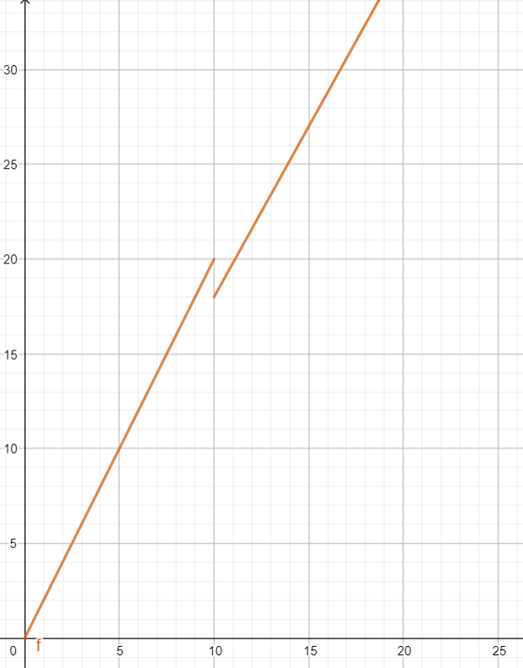
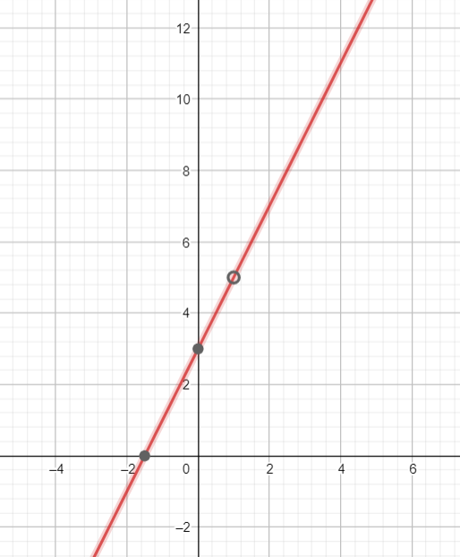

Continuidad en un número
Se dice que una función $f$ es continua en el número $a$ si y sólo si se satisfacen las tres condiciones siguientes:
$$\left(i\right) f\left(a\right) existe$$
$$\left(ii\right) \lim_{x→a}{f(x)} existe$$
$$\left(iii\right) \lim_{x→a}{f\left(x\right)=f(a)}$$
Si una o más de estas condiciones no se cumplen en el número $a$, entonces se dice que $f$ es discontinua en $a$.

Ejemplos 3
Una función polinomial es continua en todo número.

$$f\left(x\right)=x^{3}−2x^{2}+5x+1$$

Una función racional es continua en todo número de su dominio.

$$f\left(x\right)=\frac{x^{3}+1}{x^{2}−9}$$
$$f\left(x\right)=\frac{1}{x−2}$$

Si $n$ es un número entero positivo ($ℤ^{+}$) y
$$f\left(x\right)=\sqrt[n]{x}$$
entonces:
(i) si $n$ es impar, entonces $f$ es continua en todo número.
(ii) si $n$ es par, entonces $f$ es continua en todo número positivo.

$$f\left(x\right)=\sqrt[3]{x}$$
$$f\left(x\right)=\sqrt{x}$$

